PivotTable
Satır Etiketleri | Toplam Tutar
CD-Rom | 3,700.00₺
Computer | 1,001,000.00₺
Klavye | 9,725.00₺
Monitör | 113,500.00₺
Mouse | 10,050.00₺
Printer | 154,000.00₺
Genel Toplam | 1,291,975.00₺

PivotTable2
Satır Etiketleri | Ortalama Tutar
Tem | 33,991.94₺
Ağu | 11,818.75₺
Genel Toplam | 31,457.86₺

Soru4
Soru 4
Tablodaki verilerin Bölge bazında Tutar’larını gösterecek şekilde alt toplamlarını alın. (Her bölgenin altına yeni bir satır eklenecek şekilde )
Ürün Adı | Marka | Bölge | Adet | Fiyat | Tutar | Tarih
Printer | Canon | Eskişehir | 80 | 200.00 TL | 16,000.00 TL | 2012-07-13
Klavye | Escort | İzmir | 75 | 20.00 TL | 1,500.00 TL | 2012-07-19
CD-Rom | LG | İstanbul | 45 | 20.00 TL | 900.00 TL | 2012-07-14
CD-Rom | LG | Adana | 35 | 20.00 TL | 100,700.00 TL | 2012-06-26
CD-Rom | LG | Ankara | 25 | 20.00 TL | 500.00 TL | 2012-07-04
Mouse | Microsoft | Adana | 75 | 40.00 TL | 3,000.00 TL | 2012-06-30
CD-Rom | LG | Ankara | 20 | 20.00 TL | 400.00 TL | 2012-07-05
Computer | Escort | İstanbul | 100 | 1,350.00 TL | 135,000.00 TL | 2012-07-15
Mouse | Microsoft | Samsun | 130 | 30.00 TL | 143,900.00 TL | 2012-08-03
Klavye | Escort | Eskişehir | 20 | 25.00 TL | 500.00 TL | 2012-07-11
Printer | HP | Kayseri | 10 | 350.00 TL | 3,500.00 TL | 2012-07-24
Printer | Canon | İzmir | 40 | 300.00 TL | 12,000.00 TL | 2012-07-22
Computer | Escort | Adana | 70 | 1,300.00 TL | 91,000.00 TL | 2012-06-28
Klavye | IBM | Samsun | 135 | 25.00 TL | 3,375.00 TL | 2012-08-01
Printer | HP | İzmir | 50 | 350.00 TL | 17,500.00 TL | 2012-07-21
Computer | HP | Ankara | 100 | 1,400.00 TL | 140,000.00 TL | 2012-07-06
Klavye | Escort | Adana | 125 | 20.00 TL | 2,500.00 TL | 2012-06-29
Printer | Canon | Muğla | 5 | 400.00 TL | 2,000.00 TL | 2012-07-27
Klavye | Escort | Erzurum | 50 | 25.00 TL | 1,250.00 TL | 2012-07-10
Monitör | HP | İstanbul | 80 | 200.00 TL | 16,000.00 TL | 2012-07-17
CD-Rom | LG | Samsun | 10 | 20.00 TL | 200.00 TL | 2012-07-31
Computer | Casper | Adana | 75 | 1,250.00 TL | 93,750.00 TL | 2012-06-27
Printer | HP | Eskişehir | 200 | 350.00 TL | 70,000.00 TL | 2012-07-12
Monitör | IBM | Muğla | 100 | 150.00 TL | 15,000.00 TL | 2012-07-26
Computer | HP | Rize | 100 | 1,500.00 TL | 150,000.00 TL | 2012-07-28
Printer | HP | Ankara | 50 | 250.00 TL | 12,500.00 TL | 2012-07-07
Monitör | HP | Rize | 100 | 200.00 TL | 20,000.00 TL | 2012-07-29
Monitör | HP | Samsun | 100 | 300.00 TL | 50,000.00 TL | 2012-08-02
Printer | HP | Samsun | 25 | 400.00 TL | 10,000.00 TL | 2012-08-04
Printer | Canon | Ankara | 30 | 350.00 TL | 10,500.00 TL | 2012-07-08
Computer | HP | İstanbul | 100 | 1,000.00 TL | 100,000.00 TL | 2012-07-16
Mouse | IBM | İstanbul | 120 | 20.00 TL | 2,400.00 TL | 2012-07-18
Mouse | IBM | Adana | 30 | 25.00 TL | 750.00 TL | 2012-07-01
CD-Rom | LG | Aksaray | 50 | 20.00 TL | 1,000.00 TL | 2012-07-02
Computer | IBM | Kayseri | 150 | 1,400.00 TL | 210,000.00 TL | 2012-07-23
Computer | IBM | Muğla | 35 | 1,250.00 TL | 43,750.00 TL | 2012-07-25
Klavye | Escort | İzmir | 30 | 20.00 TL | 600.00 TL | 2012-07-20
Computer | HP | Erzurum | 30 | 1,250.00 TL | 37,500.00 TL | 2012-07-09
Monitör | HP | Aksaray | 150 | 150.00 TL | 22,500.00 TL | 2012-07-03
Monitör | IBM | Rize | 50 | 200.00 TL | 10,000.00 TL | 2012-07-30

VeriDoğrulama_Koşullu Biçimlen
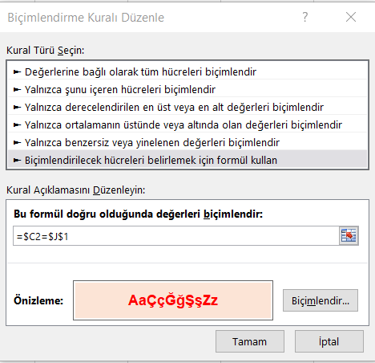
Ürün Adı | Marka | Bölge | Adet | Fiyat | Tutar | Tarih | Bölge | İzmir | Eskişehir
Printer | Canon | Eskişehir | 80 | 200.00 TL | 16,000.00 TL | 2013-03-20 |  |  | İzmir
Klavye | Escort | İzmir | 75 | 20.00 TL | 1,500.00 TL | 2013-03-26 |  |  | İstanbul
CD-Rom | LG | İstanbul | 45 | 20.00 TL | 900.00 TL | 2013-03-21 |  |  | Adana
CD-Rom | LG | Adana | 35 | 20.00 TL | 100,700.00 TL | 2013-03-03 |  |  | Ankara
CD-Rom | LG | Ankara | 25 | 20.00 TL | 500.00 TL | 2013-03-11 |  |  | Samsun
Mouse | Microsoft | Adana | 75 | 40.00 TL | 3,000.00 TL | 2013-03-07 |  |  | Kayseri
CD-Rom | LG | Ankara | 20 | 20.00 TL | 400.00 TL | 2013-03-12 |  |  | Muğla
Computer | Escort | İstanbul | 100 | 1,350.00 TL | 135,000.00 TL | 2013-03-22 |  |  | Erzurum
Mouse | Microsoft | Samsun | 130 | 30.00 TL | 143,900.00 TL | 2013-04-10 |  |  | Rize
Klavye | Escort | Eskişehir | 20 | 25.00 TL | 500.00 TL | 2013-03-18 |  |  | Aksaray
Printer | HP | Kayseri | 10 | 350.00 TL | 3,500.00 TL | 2013-03-31
Printer | Canon | İzmir | 40 | 300.00 TL | 12,000.00 TL | 2013-03-29
Computer | Escort | Adana | 70 | 1,300.00 TL | 91,000.00 TL | 2013-03-05
Klavye | IBM | Samsun | 135 | 25.00 TL | 3,375.00 TL | 2013-04-08
Printer | HP | İzmir | 50 | 350.00 TL | 17,500.00 TL | 2013-03-28
Computer | HP | Ankara | 100 | 1,400.00 TL | 140,000.00 TL | 2013-03-13
Klavye | Escort | Adana | 125 | 20.00 TL | 2,500.00 TL | 2013-03-06
Printer | Canon | Muğla | 5 | 400.00 TL | 2,000.00 TL | 2013-04-03
Klavye | Escort | Erzurum | 50 | 25.00 TL | 1,250.00 TL | 2013-03-17
Monitör | HP | İstanbul | 80 | 200.00 TL | 16,000.00 TL | 2013-03-24
CD-Rom | LG | Samsun | 10 | 20.00 TL | 200.00 TL | 2013-04-07
Computer | Casper | Adana | 75 | 1,250.00 TL | 93,750.00 TL | 2013-03-04
Printer | HP | Eskişehir | 200 | 350.00 TL | 70,000.00 TL | 2013-03-19
Monitör | IBM | Muğla | 100 | 150.00 TL | 15,000.00 TL | 2013-04-02
Computer | HP | Rize | 100 | 1,500.00 TL | 150,000.00 TL | 2013-04-04
Printer | HP | Ankara | 50 | 250.00 TL | 12,500.00 TL | 2013-03-14
Monitör | HP | Rize | 100 | 200.00 TL | 20,000.00 TL | 2013-04-05
Monitör | HP | Samsun | 100 | 300.00 TL | 50,000.00 TL | 2013-04-09
Printer | HP | Samsun | 25 | 400.00 TL | 10,000.00 TL | 2013-04-11
Printer | Canon | Ankara | 30 | 350.00 TL | 10,500.00 TL | 2013-03-15
Computer | HP | İstanbul | 100 | 1,000.00 TL | 100,000.00 TL | 2013-03-23
Mouse | IBM | İstanbul | 120 | 20.00 TL | 2,400.00 TL | 2013-03-25
Mouse | IBM | Adana | 30 | 25.00 TL | 750.00 TL | 2013-03-08
CD-Rom | LG | Aksaray | 50 | 20.00 TL | 1,000.00 TL | 2013-03-09
Computer | IBM | Kayseri | 150 | 1,400.00 TL | 210,000.00 TL | 2013-03-30
Computer | IBM | Muğla | 35 | 1,250.00 TL | 43,750.00 TL | 2013-04-01
Klavye | Escort | İzmir | 30 | 20.00 TL | 600.00 TL | 2013-03-27
Computer | HP | Erzurum | 30 | 1,250.00 TL | 37,500.00 TL | 2013-03-16
Monitör | HP | Aksaray | 150 | 150.00 TL | 22,500.00 TL | 2013-03-10
Monitör | IBM | Rize | 50 | 200.00 TL | 10,000.00 TL | 2013-04-06

VeriDoğrulamaKimlikNumarası
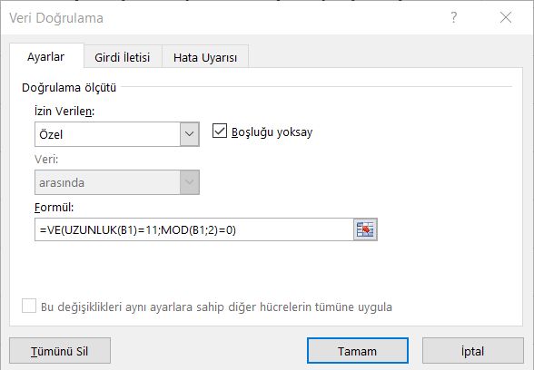
Kimlik Numarası | 12345678904 | TRUE | =VE(UZUNLUK(B1)=11;MOD(B1;2)=0)

VeriDoğrulamaŞehirİlçe
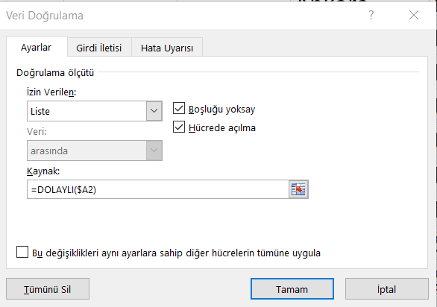
Şehir | İlçe | Ankara | İstanbul | İzmir
Ankara | Keçiören | Keçiören | Kadıköy | Bornova
İstanbul | Üsküdar | Çankaya | Beşiktaş | Karşıyaka
Ankara | Çankaya | Yenimahalle | Üsküdar | Gaziemir
İzmir | Gaziemir | Mamak | Ümraniye | Buca
İstanbul | Ümraniye | Ayaş | Beykoz | Konak
İstanbul | Beşiktaş | Etimesgut | Bakırköy
İzmir | Gaziemir |  | Sarıyer
İzmir | Buca |  | Şile
Ankara | Ayaş
 |  | DOLAYLI(Ankara)-->F2:F7
 |  | DOLAYLI(İstanbul)-->G2:G9
 |  | DOLAYLI(İzmir)-->H2:H6

Soru6
Soru 6
B14 hücresindeki değerin değişimine göre tablodan ilgili Tutar değerini bulup B15 hücresine getirecek Düşeyara(VlookUp) formülü B15 hücresine girin.
Ürün Adı | Adet | Fiyat ($) | Tutar ($) | Tarih | Ürün Kodu
CD-Rom | 35 | 20 $ | 700 $ | 2013-04-22 | CD-3456-A
Computer | 7 | 1,250 $ | 8,750 $ | 2013-04-23 | CO-4986-B
DVD | 32 | 150 $ | 4,800 $ | 2013-04-24 | DV-3456-C
Klavye | 92 | 20 $ | 1,840 $ | 2013-04-25 | KL-3874-D
Monitör | 18 | 300 $ | 5,400 $ | 2013-04-26 | MO-8956-E
Mouse | 130 | 30 $ | 3,900 $ | 2013-04-27 | MS-9556-F
Printer | 20 | 400 $ | 8,000 $ | 2013-04-28 | PR-2346-G
Scanner | 45 | 130 $ | 5,850 $ | 2013-04-29 | SC-3998-H
Web Cam | 50 | 25 $ | 1,250 $ | 2013-04-30 | WE-3746-I

Ürün Adı | Klavye
Tutarı

Soru7
Ürün Adı | Adet | Fiyat ($) | Tutar ($) | Tarih | Ürün Kodu | Parça Kodu
CD-Rom | 35 | 20 $ | 700 $ | 2013-04-22 | CD-3456-A
Computer | 7 | 1,250 $ | 8,750 $ | 2013-04-23 | CO-4986-B
DVD | 32 | 150 $ | 4,800 $ | 2013-04-24 | DV-3456-C
Klavye | 92 | 20 $ | 1,840 $ | 2013-04-25 | KL-3874-D
Monitör | 18 | 300 $ | 5,400 $ | 2013-04-26 | MO-8956-E
Mouse | 130 | 30 $ | 3,900 $ | 2013-04-27 | MS-9556-F
Printer | 20 | 400 $ | 8,000 $ | 2013-04-28 | PR-2346-G
Scanner | 45 | 130 $ | 5,850 $ | 2013-04-29 | SC-3998-H
Web Cam | 50 | 25 $ | 1,250 $ | 2013-04-30 | WE-3746-I

Soru 7
Tablodaki “Parça Kodu” sütununa Ürün Kodu'nun ilk 7 karakterini getirecek Soldan(Left) fonksiyonu kullanarak yazın.
Örneğin; G2 hücresinde “CD-3456” yazacak.

Soru8
Ürün Adı | Adet | Fiyat ($) | Tutar ($) | Tarih | Ürün Kodu | Parça Kodu | Stok Uyarı
CD-Rom | 35 | 20 $ | 700 $ | 2013-04-22 | CD-3456-A | CD-3456
Computer | 7 | 1,250 $ | 8,750 $ | 2013-04-23 | CO-4986-B | CO-4986
DVD | 32 | 150 $ | 4,800 $ | 2013-04-24 | DV-3456-C | DV-3456
Klavye | 92 | 20 $ | 1,840 $ | 2013-04-25 | KL-3874-D | KL-3874
Monitör | 18 | 300 $ | 5,400 $ | 2013-04-26 | MO-8956-E | MO-8956
Mouse | 130 | 30 $ | 3,900 $ | 2013-04-27 | MS-9556-F | MS-9556
Printer | 20 | 400 $ | 8,000 $ | 2013-04-28 | PR-2346-G | PR-2346
Scanner | 45 | 130 $ | 5,850 $ | 2013-04-29 | SC-3998-H | SC-3998
Web Cam | 50 | 25 $ | 1,250 $ | 2013-04-30 | WE-3746-I | WE-3746

Soru 8
Tabloda “Stok Uyarı” sütununa Adet'i 50’den küçük olanlara “Stoklar Azaldı” 50 den küçük olmayanları boş bırakacak Eğer(IF) fonksiyonunu yazın.

Koşullu Biçimlendirme
Soru 9
Tabloda tekrar eden satırları silin.
Adet sütununda değeri 100 den büyük hücelerin arkaplan rengini kırmızıya boyayacak koşullu biçimlendirmeyi oluşturun.
Ürün Adı | Marka | Bölge | Adet | Fiyat | Tutar | Tarih
Computer | Escort | Adana | 70 | 1,300.00 TL | 91,000.00 TL | 2012-06-28
Monitör | HP | Rize | 100 | 200.00 TL | 20,000.00 TL | 2012-07-29
Printer | Canon | Ankara | 30 | 350.00 TL | 10,500.00 TL | 2012-07-08
Printer | Canon | İzmir | 40 | 300.00 TL | 12,000.00 TL | 2012-07-22
Printer | HP | İzmir | 50 | 350.00 TL | 17,500.00 TL | 2012-07-21
Printer | Canon | Muğla | 5 | 400.00 TL | 2,000.00 TL | 2012-07-27
CD-Rom | LG | İstanbul | 45 | 20.00 TL | 900.00 TL | 2012-07-14
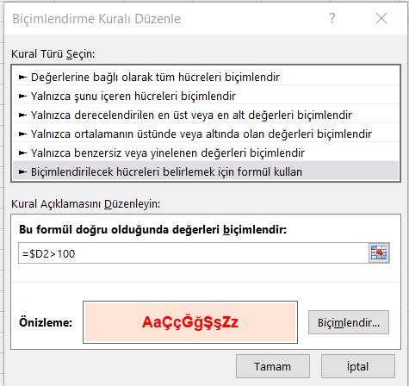
CD-Rom | LG | Samsun | 10 | 20.00 TL | 200.00 TL | 2012-07-31
Computer | HP | Rize | 100 | 1,500.00 TL | 150,000.00 TL | 2012-07-28
Computer | HP | İstanbul | 100 | 1,000.00 TL | 100,000.00 TL | 2012-07-16
Printer | HP | Kayseri | 10 | 350.00 TL | 3,500.00 TL | 2012-07-24
Printer | HP | Eskişehir | 200 | 350.00 TL | 70,000.00 TL | 2012-07-12
Klavye | IBM | Samsun | 135 | 25.00 TL | 3,375.00 TL | 2012-08-01
Klavye | Escort | İzmir | 75 | 20.00 TL | 1,500.00 TL | 2012-07-19
Monitör | HP | Samsun | 100 | 300.00 TL | 30,000.00 TL | 2012-08-02
Computer | Escort | İstanbul | 100 | 1,350.00 TL | 135,000.00 TL | 2012-07-15
CD-Rom | LG | Aksaray | 50 | 20.00 TL | 1,000.00 TL | 2012-07-02
Klavye | Escort | Erzurum | 50 | 25.00 TL | 1,250.00 TL | 2012-07-10
Printer | HP | Samsun | 25 | 400.00 TL | 10,000.00 TL | 2012-08-04
Monitör | HP | Rize | 100 | 200.00 TL | 20,000.00 TL | 2012-07-29
Mouse | Microsoft | Adana | 75 | 40.00 TL | 3,000.00 TL | 2012-06-30
Mouse | IBM | İstanbul | 120 | 20.00 TL | 2,400.00 TL | 2012-07-18
CD-Rom | LG | Ankara | 25 | 20.00 TL | 500.00 TL | 2012-07-04
Computer | Escort | Adana | 70 | 1,300.00 TL | 91,000.00 TL | 2012-06-28
Klavye | Escort | Adana | 125 | 20.00 TL | 2,500.00 TL | 2012-06-29
Computer | IBM | Muğla | 35 | 1,250.00 TL | 43,750.00 TL | 2012-07-25
Mouse | IBM | İstanbul | 120 | 20.00 TL | 2,400.00 TL | 2012-07-18
Monitör | IBM | Muğla | 100 | 150.00 TL | 15,000.00 TL | 2012-07-26
Computer | IBM | Muğla | 35 | 1,250.00 TL | 43,750.00 TL | 2012-07-25
Computer | HP | İstanbul | 100 | 1,000.00 TL | 100,000.00 TL | 2012-07-16
Mouse | Microsoft | Samsun | 130 | 30.00 TL | 3,900.00 TL | 2012-08-03
Monitör | HP | Aksaray | 150 | 150.00 TL | 22,500.00 TL | 2012-07-03
Klavye | Escort | İzmir | 30 | 20.00 TL | 600.00 TL | 2012-07-20
CD-Rom | LG | Ankara | 20 | 20.00 TL | 400.00 TL | 2012-07-05
Printer | Canon | Eskişehir | 80 | 200.00 TL | 16,000.00 TL | 2012-07-13
Printer | HP | İzmir | 50 | 350.00 TL | 17,500.00 TL | 2012-07-21
Klavye | Escort | İzmir | 75 | 20.00 TL | 1,500.00 TL | 2012-07-19
Printer | HP | Kayseri | 10 | 350.00 TL | 3,500.00 TL | 2012-07-24
Klavye | Escort | Eskişehir | 20 | 25.00 TL | 500.00 TL | 2012-07-11
Computer | Casper | Adana | 75 | 1,250.00 TL | 93,750.00 TL | 2012-06-27
Printer | Canon | İzmir | 40 | 300.00 TL | 12,000.00 TL | 2012-07-22
CD-Rom | LG | Adana | 35 | 20.00 TL | 700.00 TL | 2012-06-26
CD-Rom | LG | Adana | 35 | 20.00 TL | 700.00 TL | 2012-06-26
Klavye | Escort | Eskişehir | 20 | 25.00 TL | 500.00 TL | 2012-07-11
Computer | HP | Ankara | 100 | 1,400.00 TL | 140,000.00 TL | 2012-07-06
Monitör | IBM | Muğla | 100 | 150.00 TL | 15,000.00 TL | 2012-07-26
Mouse | Microsoft | Samsun | 130 | 30.00 TL | 3,900.00 TL | 2012-08-03
Mouse | IBM | Adana | 30 | 25.00 TL | 750.00 TL | 2012-07-01
Klavye | Escort | Adana | 125 | 20.00 TL | 2,500.00 TL | 2012-06-29
CD-Rom | LG | Ankara | 25 | 20.00 TL | 500.00 TL | 2012-07-04
Klavye | Escort | Erzurum | 50 | 25.00 TL | 1,250.00 TL | 2012-07-10
Computer | IBM | Kayseri | 150 | 1,400.00 TL | 210,000.00 TL | 2012-07-23
Monitör | IBM | Rize | 50 | 200.00 TL | 10,000.00 TL | 2012-07-30
Printer | Canon | Eskişehir | 80 | 200.00 TL | 16,000.00 TL | 2012-07-13
Monitör | HP | İstanbul | 80 | 200.00 TL | 16,000.00 TL | 2012-07-17
CD-Rom | LG | Ankara | 20 | 20.00 TL | 400.00 TL | 2012-07-05
Computer | Casper | Adana | 75 | 1,250.00 TL | 93,750.00 TL | 2012-06-27
Printer | HP | Ankara | 50 | 250.00 TL | 12,500.00 TL | 2012-07-07
Monitör | HP | Samsun | 100 | 300.00 TL | 30,000.00 TL | 2012-08-02
Printer | Canon | Ankara | 30 | 350.00 TL | 10,500.00 TL | 2012-07-08
Mouse | IBM | Adana | 30 | 25.00 TL | 750.00 TL | 2012-07-01
Computer | Escort | İstanbul | 100 | 1,350.00 TL | 135,000.00 TL | 2012-07-15
Monitör | HP | İstanbul | 80 | 200.00 TL | 16,000.00 TL | 2012-07-17
Monitör | HP | Aksaray | 150 | 150.00 TL | 22,500.00 TL | 2012-07-03
Monitör | IBM | Rize | 50 | 200.00 TL | 10,000.00 TL | 2012-07-30
Printer | HP | Ankara | 50 | 250.00 TL | 12,500.00 TL | 2012-07-07
Computer | IBM | Kayseri | 150 | 1,400.00 TL | 210,000.00 TL | 2012-07-23
Computer | HP | Erzurum | 30 | 1,250.00 TL | 37,500.00 TL | 2012-07-09
Mouse | Microsoft | Adana | 75 | 40.00 TL | 3,000.00 TL | 2012-06-30
CD-Rom | LG | İstanbul | 45 | 20.00 TL | 900.00 TL | 2012-07-14
Printer | HP | Eskişehir | 200 | 350.00 TL | 70,000.00 TL | 2012-07-12
Printer | HP | Samsun | 25 | 400.00 TL | 10,000.00 TL | 2012-08-04
Computer | HP | Rize | 100 | 1,500.00 TL | 150,000.00 TL | 2012-07-28
CD-Rom | LG | Aksaray | 50 | 20.00 TL | 1,000.00 TL | 2012-07-02
Klavye | IBM | Samsun | 135 | 25.00 TL | 3,375.00 TL | 2012-08-01
Computer | HP | Ankara | 100 | 1,400.00 TL | 140,000.00 TL | 2012-07-06
Computer | HP | Erzurum | 30 | 1,250.00 TL | 37,500.00 TL | 2012-07-09
CD-Rom | LG | Samsun | 10 | 20.00 TL | 200.00 TL | 2012-07-31
Printer | Canon | Muğla | 5 | 400.00 TL | 2,000.00 TL | 2012-07-27
Klavye | Escort | İzmir | 30 | 20.00 TL | 600.00 TL | 2012-07-20

Soru10
Soru 10
Tablodaki verileri kullanarak bir Pasta grafiği oluşturunuz.
Oluşturduğunuz Pasta grafiğinin üzerinde Yüzde etiketlerini gösteriniz.
Bölge | Tutar
Adana | 183,400 TL
Rize | 63,200 TL
Ankara | 327,800 TL
İzmir | 360,000 TL
Muğla | 121,500 TL
İstanbul | 508,600 TL

